Worksheet
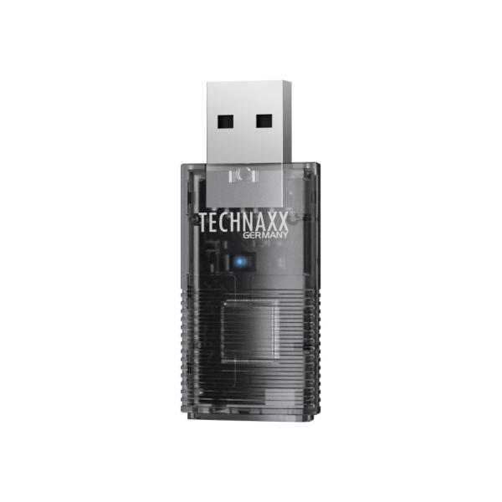
Technaxx USB-Dongle Car Play & Android Auto TX-346

Artikelnummer | 5331 |  | VE | 120
EAN | 4260101730084 |  | Stück pro Palette | 4500
Zollnummer | 85255000 |  | Lagen Pro Palette | 4

Abmessungen - Artikel
Länge(cm) | Breite(cm) | Höhe(cm) | Gewicht(g)
5 | 2.1 | 1 | 9

Abmessungen - Artikelverpackung
Länge(cm) | Breite(cm) | Höhe(cm) | Leergewicht(g) | Gewicht(g) Artikel+Verpackung
9.7 | 2.35 | 15 | 12 | 55

Abmessungen - VE Karton (Masterkarton)
Länge(cm) | Breite(cm) | Höhe(cm) | Gewicht(g)
43 | 42 | 40 | 10650

Verpackung - Bestandteile
Rest Zubehör (g) | Papier/Pappe (g) | Styropor (g) | Kunstst. Hohlkörper(g) | Kunstst. Folien(g) | Materialverbunde (g)
12 | 11 | 0 | 5 | 0 | 0

Weiterführende Informationen
Technaxx Reseller Portal

